1. ÁREA DE LA CASA
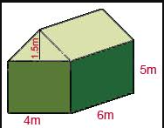
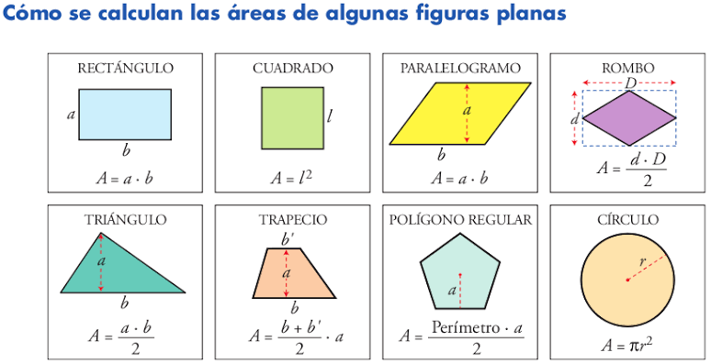
Plantee una ecuación que represente el área total de la casa de chocolate.
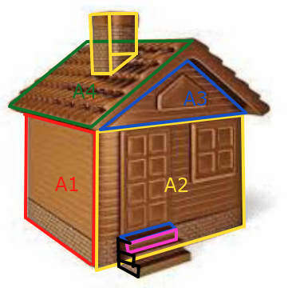

 | ÁREA | FIGURA | CANTIDAD
 | A_1 = | - | -
 | A_2 = | - | -
 | A_3 = | - | -
 | A_4 = | - | -
 | A_5 = | - | -
 | A_6 = | - | -
 | A_7 = | - | -
 | A_8 = | - | -
 | A_9 = | - | -
 | A_10 = | - | -

2. ÁREA DE LA VITRINA
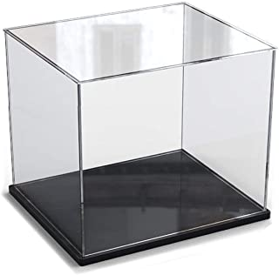
Plantee una ecuación que represente el área total de una vitrina de metacrilato para el empaque de una casa de chocolate

